상품제안서
파카 조터스텐레스스틸GT볼펜 | 상품코드: S22282

 |  |  |  |  |  |  | 02-713-8555 | www.synergygift.co.kr
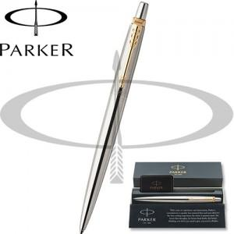

【상세/제작정보】

【인쇄/포장옵션】 | 레이저 / 포장지포장

【공급단가】 | 수량 | 20~ | 100~ | 300~ | 500~ | 1,000~
*VAT별도 | 단가 | 25,250원 | 24,640원 | 23,630원 | 23,020원 | 22,420원

【상품 URL】 | https://www.synergygift.co.kr:443/src/goods_detail.php?gdno=22282

